Sheet1
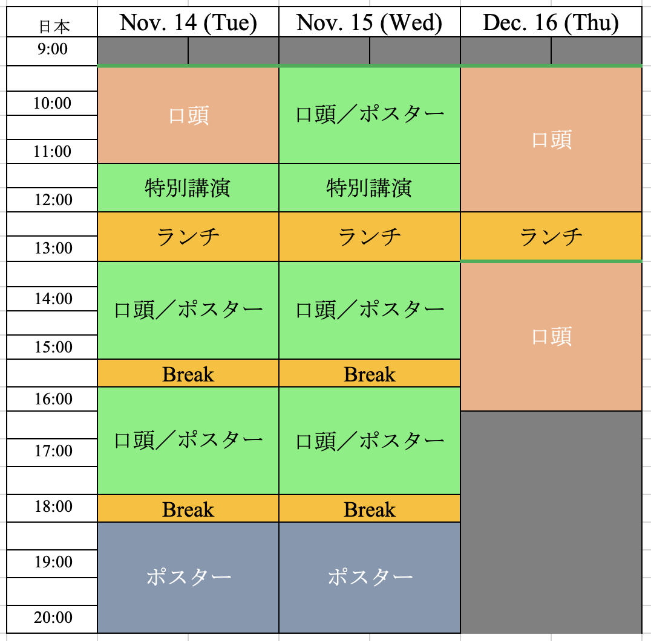
【第33回 日本MRS年次大会 シンポジウム提案用紙】 |  |  | ※本ファイルの下記の事項についてご記入頂き、メール添付（宛先：meeting2023@mrs-j.org）にご返送下さい。
1. 予想される発表件数 （会場配置の参考と致します。概略で結構ですのでご記入ください）
口頭： |  | 件 | ←数字を入れてください
ポスター： |  | 件 | ←数字を入れてください
合計： |  | 件
 |  |  | ※セッション開始・終了時間は変更の可能性があります。
2. 希望開催日 |  |  | ※演題登録締切の際に再度ご確認のアンケートを実施いたします。
右表に記号を入れてください |  |  | 口頭セッション開催日 | 11/14(火) | 11/15(水) | 11/16(木)
記号 | 希望 |  | am(9:30~11:30) |  |  |  | 11/16は12:00まで
◎ | 第一希望 |  | pm(13:00~15:30) |  |  |  | 11/16は16:30まで
○ | 希望 |  | pm(16:00~18:00)
△ | 調整可能 |  | ポスターセッション開催日 | 11/14(火) | 11/15(水) | 11/16(木)
現時点でのご希望を記入してください。
× | 不可 |  | am(9:30~12:00)
空欄 | 未定 |  | pm(13:30~15:30)
 |  |  | pm(16:00~18:00)
 |  |  | pm(18:30~20:30)
3. シンポジウム情報記載欄
※下記の記載内容は、ホームページ並びにプログラムブック（Symposium List)にそのまま反映されます。最後に今一度記載内容のご確認をお願いいたします。
※委嘱状送付の為、代表、連絡オーガナイザーの方は全ての項目をご記入下さい。 代表・連絡以外のオーガナイザーで委嘱状の送付を希望される方は事務局までメールにてご指定の書式、必要情報等を別途ご連絡ください。
※MRM国際会議と同時開催により、今年の年次大会は全てのシンポジウムの公式言語が日本語となります。国際シンポジウムをご希望の場合には、MRM国際会議にご提案ください。
シンポジウム名 （和文） | シンポジウム名 （英文） | ご担当 | 姓 | 名 | ご所属 | 部課名 | 郵便番号 | 住所 | お電話番号 | E-mail address | First name （ご記入例） | FAMILY NAME （ご記入例） | Affiliation | Position (Prof./Dr./ Mr./Ms.) | Topics (箇条書きで概ね5項目程度：日本語文) | Topics (箇条書きで概ね5項目程度：英文) | Scope (日本語文） | Scope （100～200語程度：英文） | 通信欄
 |  | Representative（代表） Organizer
 |  | Correspondence（連絡） Person1
 |  | Correspondence Person2

 |  | Organizer1
 |  | Organizer2
 |  | Organizer3
 |  | Organizer4
 |  | Organizer5
 |  | Organizer6
 |  | Organizer7
 |  | Organizer8
 |  | Organizer9
 |  | Organizer10
 |  | Organizer11
 |  | Organizer12
 |  | Organizer13
 |  | Organizer14
 |  | Organizer15
 |  | Organizer16

